Sheet1
2024年事业单位联考系统课
★A-E类分岗位教学，针对性强 ★配套资料包邮到家，资料齐全 ★顶级大咖领衔教学，实力师资 ☞扫描右方二维码学习(优惠码950264) |  |  | 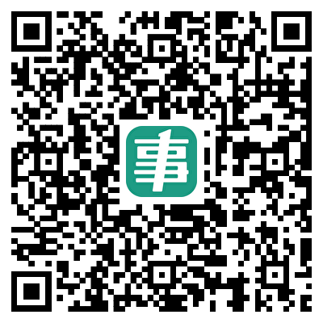
部门名称 | 职位代码 | 职位名称 | 招录人数 | 缴费人数 | 比例
分宜县中医院 | 500151001017 | 骨伤科医生 | 1 | 2 | 2:1
社区卫生服务中心 | 500151001022 | 康复科医生 | 2 | 8 | 4:1
乡镇卫生院 | 500151001028 | 康复科医生 | 1 | 1 | 1:1
乡镇卫生院 | 500151001029 | 中医临床医生 | 1 | 2 | 2:1
仙女湖区 人民医院 | 500151001036 | 中医科医生 | 2 | 5 | 3:1
仙女湖区 人民医院 | 500151001037 | 中医科医生 | 1 | 1 | 1:1
新余市人民医院 | 500152001001 | 急诊内科医生 | 2 | 3 | 2:1
新余市人民医院 | 500152001002 | 儿内科医生 | 1 | 2 | 2:1
新余市人民医院 | 500152001003 | 影像诊断医师 | 1 | 1 | 1:1
新余市中医院 | 500152001005 | 病理科医生 | 1 | 2 | 2:1
新余市中医院 | 500152001006 | 急诊科医生 | 1 | 0 | 0:1
新余市妇幼保健院 | 500152001008 | 妇产科医生 | 1 | 3 | 3:1
新余市妇幼保健院 | 500152001009 | 医学美容医生 | 1 | 0 | 0:1
新余市妇幼保健院 | 500152001010 | 超声医生 | 1 | 0 | 0:1
新余市妇幼保健院 | 500152001011 | 麻醉医生 | 1 | 3 | 3:1
新余市卫生健康服务中心 | 500152001013 | 爱国卫生与健康促进干部1 | 1 | 1 | 1:1
分宜县人民医院 | 500152001015 | 临床医生 | 1 | 3 | 3:1
分宜县人民医院 | 500152001016 | 妇产科医生 | 1 | 0 | 0:1
分宜县妇幼保健院 | 500152001018 | 临床医生 | 1 | 8 | 8:1
社区卫生服务中心 | 500152001020 | 西医临床医生 | 1 | 4 | 4:1
乡镇卫生院 | 500152001023 | 西医临床医生 | 2 | 2 | 1:1
仙女湖区 人民医院 | 500152001030 | 内科医生1 | 2 | 2 | 1:1
仙女湖区 人民医院 | 500152001031 | 内科医生2 | 1 | 0 | 0:1
仙女湖区 人民医院 | 500152001032 | 外科医生1 | 1 | 1 | 1:1
仙女湖区 人民医院 | 500152001033 | 外科医生2 | 1 | 0 | 0:1
仙女湖区 人民医院 | 500152001034 | 妇产科医生 | 1 | 0 | 0:1
仙女湖区 人民医院 | 500152001035 | 耳鼻喉科医生 | 1 | 0 | 0:1
新余高新技术产业开发区马洪卫生院 | 500152001041 | 临床外科医生 | 1 | 1 | 1:1
新余市人民医院 | 500153001004 | 药师 | 1 | 5 | 5:1
乡镇卫生院 | 500153001026 | 药房科药师 | 3 | 8 | 3:1
城东社区卫生服务中心 | 500153001040 | 中药专业 | 1 | 7 | 7:1
乡镇卫生院 | 500154001024 | 护理部护土 | 4 | 102 | 26:1
城东社区卫生服务中心 | 500154001038 | 护理 | 1 | 17 | 17:1
新余市中医院 | 500155001007 | 医疗设备维护员 | 1 | 2 | 2:1
新余市妇幼保健院 | 500155001012 | 检验科检验技师 | 1 | 5 | 5:1
社区卫生服务中心 | 500155001021 | 放射科医生 | 1 | 7 | 7:1
乡镇卫生院 | 500155001025 | 检验科医生 | 1 | 14 | 14:1
乡镇卫生院 | 500155001027 | 放射科医生 | 1 | 20 | 20:1
城东社区卫生服务中心 | 500155001039 | 医学检验 | 1 | 39 | 39:1
新余市卫生健康服务中心 | 500156001014 | 爱国卫生与健康促进干部2 | 1 | 2 | 2:1
区疾控中心 | 500156001019 | 公卫科医生 | 3 | 5 | 2:1

